Texto
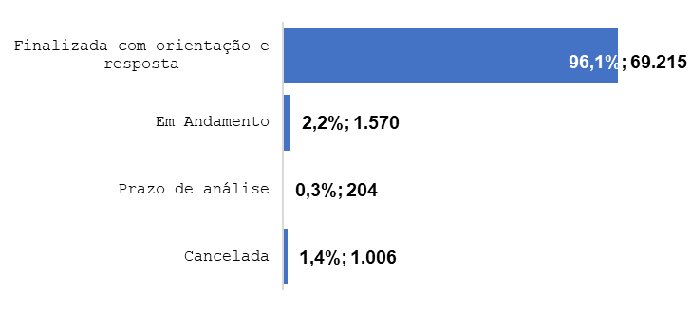
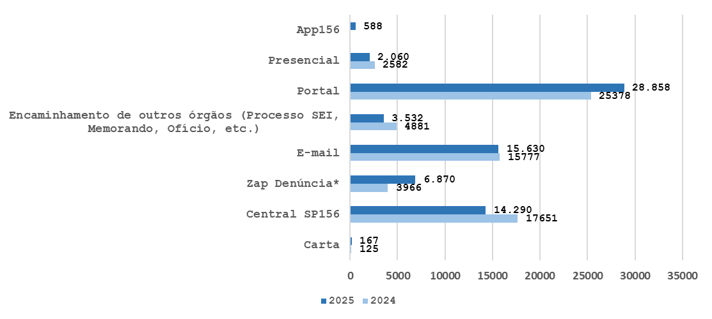
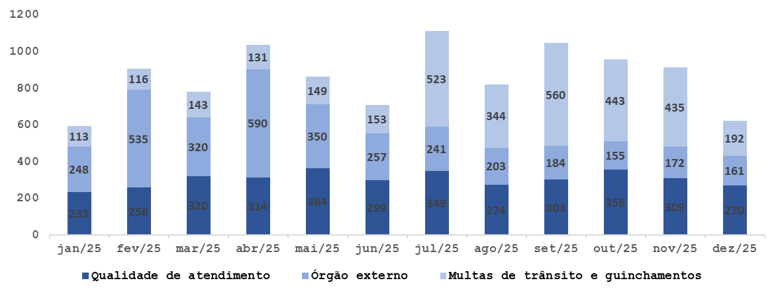
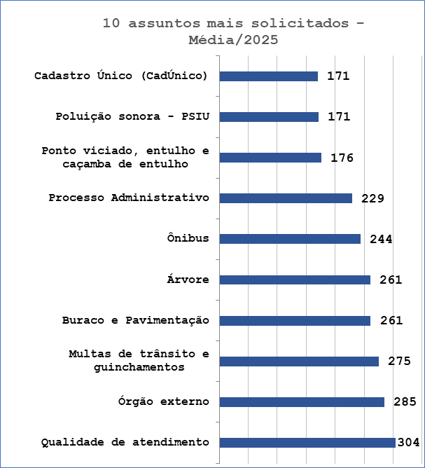
Relatório Anual da Ouvidoria Geral do Município de São Paulo – 2025
Resumo Executivo
Durante o ano de 2025, a Ouvidoria Geral do Município registou 71.995 protocolos através de diversos canais de atendimento, incluindo atendimento presencial, telefone (Central SP 156 – opção 5), formulário eletrónico (Portal SP 156), e-mails e cartas. Esses registros correspondem às manifestações categorizadas como reclamações, solicitações, denúncias, sugestões e elogios.
Do total registrado, constata-se em 01 janeiro de 2026, que 96,1% foram finalizados com a orientação e resposta aos cidadãos (ãs), 2,2% estão em andamento (aguardando complemento de informações do cidadão ou com processo autuado), 0,3% estão no prazo de análise e 1,4% foi cancelado.
Desde 25 de outubro de 2024, o Portal SP 156 passou a disponibilizar um formulário específico para manifestações relacionadas às obras do BRT Aricanduva e ao Centro de Operações da SPTrans (COP), disponível para consulta através do link: https://sp156.prefeitura.sp.gov.br/portal/servicos/informacao?servico=4711. Esse formulário foi classificado como uma nova categoria de manifestação, denominada “Manifestações sobre o BRT Aricanduva”, visando organizar e acompanhar as demandas específicas relacionadas a essa obra. Esse novo formulário foi utilizado para testes nos meses de outubro (5 protocolos) e novembro (1 protocolo) de 2024, portanto esses protocolos não foram contabilizados nas estatísticas de atendimento.
Em 2025, o total de atendimentos registrou um crescimento de 2,32%, passando de 70.366 para 71.995 atendimentos.
Os canais de atendimento apresentaram movimentações significativas que refletem tanto a ampliação do acesso digital quanto a diversificação das formas de contato com o cidadão. O Zap Denúncia teve o avanço mais expressivo, com crescimento de 73,2%, demonstrando maior confiança da população em um canal rápido, prático e de fácil utilização. O Portal também registrou evolução positiva de 13,7%, mantendo-se como um dos meios mais utilizados. O canal Carta apresentou aumento de 33,6%, indicando que, mesmo com a predominância dos meios digitais, esse formato ainda é relevante para parte dos usuários. Já o App 156, inserido na matriz de atendimento em 2025, contabilizou 588 registros em seu primeiro ano, ampliando o leque de opções disponíveis e reforçando a modernização dos serviços.
Os demais canais apresentaram redução, como o E-mail (–0,9%), a Central SP156 (–19%), o atendimento presencial (–20,2%) e os encaminhamentos de outros órgãos (–27,6%).
Principais Variações nos Assuntos
Os dados das manifestações de 2025 evidenciam variações nos principais assuntos acompanhados ao longo do ano. Qualidade de Atendimento liderou o volume de registros, alcançando 3.651 manifestações e uma média mensal de 304, "Qualidade de Atendimento" por órgão, indica que a maioria das reclamações é dirigida à Secretaria Municipal da Saúde, que representa 81,4% do total (2.972 protocolos). Logo atrás, o tema Órgão Externo apresentou desempenho igualmente expressivo, totalizando 3.416 registros, evidenciando a ampliação das interações institucionais e o fortalecimento da integração entre órgãos. Já Multas de Trânsito e Guinchamentos registrou 3.302 manifestações, mantendo-se entre os principais assuntos. Esse crescimento apresenta correlação com mudanças operacionais de trânsito que ampliaram a visibilidade do tema junto à população.

Histórico de Protocolos
Entrada de Protocolos OGM 2017 a 2025
 | Protocolos | Variação*
2017** | 15339
2018 | 24639 | 60.63
2019 | 29569 | 20.01
2020 | 39523 | 33.66
2021 | 56211 | 42.22
2022 | 46103 | -17.98
2023 | 59924 | 29.98
2024 | 70366 | 17.43
2025 | 71995 | 2.32
ANO | Protocolos | Variação (%)* | Média
2017 ** | 15,339 |  | 33056.2
2018 | 24,639 | 60.63 | 33056.2
2019 | 29,569 | 20.01 | 33056.2
2020 | 39,523 | 33.66 | 33056.2
2021 | 56,211 | 42.22 | 33056.2
2022 | 46,103 | -17.98
2023 | 59,924 | 29.98
2024 | 70,366 | 17.43
2025 | 71,995 | 2.32
Total | 413,669
Média (2017 a 2025) | 45,963
* Variação percentual em relação ao ano imediatamente anterior.
** Início da série histórica.

ANO | Protocolos | Variação*
2017** | 15339
2018 | 24639 | 60.63
2019 | 29569 | 20.01
2020 | 39523 | 33.66
2021 | 56211 | 42.22
2022 | 46103 | -17.98
2023 | 59924 | 29.98
2024 | 70366 | 17.43
2025 | 71,995 | 2.32
Linha de tendência

Evolução Mensal dos Protocolos
Controladoria Geral do Município - Ouvidoria Geral do Município
SIGRC - Sistema Integrado de Gerenciamento e Relacionamento com o Cidadão
Protocolos 2025
Evolução Mensal dos Protocolos - 2025

Meses | Protocolos | Variação (%)*
Jan-25 | 6,307 | 44.86
Feb-25 | 7,249 | 14.94
Mar-25 | 6,677 | -7.89
Apr-25 | 6,771 | 1.41
May-25 | 6,308 | -6.84
Jun-25 | 5,155 | -18.28
Jul-25 | 6,101 | 18.35
Aug-25 | 5,561 | -8.85
Sep-25 | 5,890 | 5.92
Oct-25 | 6,118 | 3.87
Nov-25 | 5,123 | -16.26
Dec-25 | 4,735 | -7.57
Total | 71,995
Média | 6,000
* Variação percentual em relação ao ano imediatamente anterior.

Canais_atendimento
Controladoria Geral do Município - Ouvidoria Geral
SIGRC - Sistema Integrado de Gerenciamento e Relacionamento com o Cidadão

ATENDIMENTOS | 2025 | 2024** | 2023 | 2022 | 2021 | 2020 | 2019 | Total | Média | %Total | % Variação entre 2024 e 2025
Carta | 167 | 125 | 138 | 206 | 135 | 57 | 236 | 1,064 | 152 | 0.28 | 33.6
Central SP156 | 14,290 | 17651 | 20,813 | 13,960 | 21,606 | 17390 | 15224 | 120,934 | 17,276 | 32.36 | -19.0
Zap Denúncia | 6,870 | 3966 |  |  |  |  |  | 10,836 | 5,418 | 2.90 | 73.2
E-mail | 15,630 | 15777 | 10,819 | 8,856 | 10,675 | 5889 | 2141 | 69,787 | 9,970 | 18.68 | -0.9
Encaminhamento de outros órgãos (Processo SEI, Memorando, Ofício, etc.) | 3,532 | 4881 | 746 | 67 | 30 | 51 | 51 | 9,358 | 1,337 | 2.50 | -27.6
Portal | 28,858 | 25378 | 25,924 | 21,294 | 22,971 | 15167 | 9982 | 149,574 | 21,368 | 40.03 | 13.7
Presencial | 2,060 | 2582 | 1,484 | 1,720 | 794 | 969 | 1935 | 11,544 | 1,649 | 3.09 | -20.2
App SP156* | 588 |  |  |  |  |  |  | 588 | 588 | 0.16 | -
Canais de entrada %
TOTAL | 71,995 | 70360 | 59924 | 46103 | 56211 | 39523 | 29569 | 373,685 | 53,384 | 100.00 | 2.3
Canais de entrada 2025
Linha do tempo dos Canais de entrada
 | Carta | Central SP156 | Zap Denúncia | E-mail | Encaminhamento de outros órgãos (Processo SEI, Memorando, Ofício, etc.) | Portal | Presencial | App SP156*
2025 | 167 | 14290 | 6870 | 15630 | 3532 | 28858 | 2060 | 588
2024** | 125 | 17651 | 3966 | 15777 | 4881 | 25378 | 2582
2023 | 138 | 20813 |  | 10819 | 746 | 25924 | 1484
2022 | 206 | 13960 |  | 8856 | 67 | 21294 | 1720
2021 | 135 | 21606 |  | 10675 | 30 | 22971 | 794
2020 | 57 | 17390 |  | 5889 | 51 | 15167 | 969
2019 | 236 | 15224 |  | 2141 | 51 | 9982 | 1935

Carta | 167
App SP156* | 588
Presencial | 2,060
Encaminhamento de outros órgãos (Processo SEI, Memorando, Ofício, etc.) | 3,532
Zap Denúncia | 6,870
Central SP156 | 14,290
E-mail | 15,630
Portal | 28,858

* Em 23/01/2025 foram incluídos no App SP156 os formulários de denúncias e manifestações sobre o BRT Aricanduva. A partir de 10/03/2025, devido a questões técnicas que impactavam o funcionamento (exibição de campos e regras de negócio), os serviços foram temporariamente desativados. Em 17/09/2025, os formulários foram normalizados e voltaram a funcionar.

** O formulário "Manifestações sobre o BRT Aricanduva" foi registrado para testes de sistema nos meses de outubro (5 protocolos) e novembro (1 protocolo) de 2024. Dessa forma, esses seis protocolos não foram contabilizados nos canais de atendimento.

10+_Assuntos_2025
Controladoria Geral do Município - Ouvidoria Geral |  |  | 4594
SIGRC - Sistema Integrado de Gerenciamento e Relacionamento com o Cidadão |  |  |  | 67555
10 assuntos mais solicitados de 2025 (excetuando-se denúncias)
Assuntos - 10 mais solicitados de 2025

ASSUNTO (Guia Portal 156) | Total | Média | % em relação ao todo de 2025 (excetuando-se denúncias)
Qualidade de atendimento | 3651 | 304 | 5.40
Órgão externo | 3416 | 285 | 5.06
Multas de trânsito e guinchamentos | 3302 | 275 | 4.89
Buraco e Pavimentação | 3137 | 261 | 4.64
Árvore | 3134 | 261 | 4.64
Ônibus | 2923 | 244 | 4.33
Processo Administrativo | 2747 | 229 | 4.07
Ponto viciado, entulho e caçamba de entulho | 2116 | 176 | 3.13
Poluição sonora - PSIU | 2053 | 171 | 3.04
Cadastro Único (CadÚnico) | 2046 | 171 | 3.03
Total | 28525 | 2377 | 42.22
Outros |  | %total | 57.78

% em relação ao todo de 2025 (excetuando-se denúncias)
Qualidade de atendimento | 5.40
Órgão externo | 5.06
Multas de trânsito e guinchamentos | 4.89
Buraco e Pavimentação | 4.64
Árvore | 4.64
Ônibus | 4.33
Processo Administrativo | 4.07
Ponto viciado, entulho e caçamba de entulho | 3.13
Poluição sonora - PSIU | 3.04
Cadastro Único (CadÚnico) | 3.03
Outros | 57.78

Denúncia_2025
Controladoria Geral do Município - Ouvidoria Geral
SIGRC - Sistema Integrado de Gerenciamento e Relacionamento com o Cidadão

 | % Total 2025
Recebidas | 13.15
Não Recebidas | 24.40
Canceladas | 0.66
Convertidas | 61.78
Protocolos | Total | Média Mensal | % Total 2025
Denúncias
Recebidas | 1528 | 127 | 13.15
Não Recebidas | 2835 | 236 | 24.40
Canceladas | 77 | 6 | 0.66
Total de denúncias *(exceto canceladas) | 4363 | 364
Total denúncias | 4440 | 370 | 38.22

Convertidas
Convertidas | 7177 | 598 | 61.78

% Status - Protocolos aceitos como denúncias 2025
Total Geral | 11617 | 968 | 100.00

10+ Subs - 2025
10 Subprefeituras mais demandados de 2025 (excetuando-se denúncias)
Controladoria Geral do Município - Ouvidoria Geral |  |  | 976
SIGRC - Sistema Integrado de Gerenciamento e Relacionamento com o Cidadão

Subprefeituras - 10 mais demandadas de 2025

Subprefeituras PMSP | Total | Média | % em relação ao todo de 2025 (excetuando-se denúncias)
Sé | 1200 | 100 | 8.48
Lapa | 934 | 78 | 6.60
Butantã | 892 | 74 | 6.30
Ipiranga | 844 | 70 | 5.96
Penha | 690 | 58 | 4.88
Pirituba/Jaraguá | 690 | 58 | 4.88
Mooca | 629 | 52 | 4.45
Itaquera | 587 | 49 | 4.15
Pinheiros | 583 | 49 | 4.12
Campo Limpo | 565 | 47 | 3.99
Total | 7614 | 635 | 53.81
Outros |  |  | 46.19

Subprefeituras - % em relação ao todo de 2025 (excetuando-se denúncias)
Sé | 8.48
Lapa | 6.60
Butantã | 6.30
Ipiranga | 5.96
Penha | 4.88
Pirituba/Jaraguá | 4.88
Mooca | 4.45
Itaquera | 4.15
Pinheiros | 4.12
Campo Limpo | 3.99
Outros | 46.19

Subprefeituras
Média e % de protocolos/subprefeitura em 2025
%
Quantidade
Controladoria Geral do Município - Ouvidoria Geral
SIGRC - Sistema Integrado de Gerenciamento e Relacionamento com o Cidadão

Subprefeituras de 2025 (excetuando-se denúncias)

Subprefeituras PMSP | Dec-25 | Nov-25 | Oct-25 | Sep-25 | Aug-25 | Jul-25 | Jun-25 | May-25 | Apr-25 | Mar-25 | Feb-25 | Jan-25 | Total | Média | % Total dentre as subprefeituras
Aricanduva | 19 | 22 | 27 | 20 | 16 | 31 | 23 | 29 | 36 | 33 | 34 | 18 | 308 | 26 | 2.2
Butantã | 83 | 47 | 82 | 43 | 68 | 57 | 52 | 68 | 162 | 98 | 74 | 58 | 892 | 74 | 6.3
Campo Limpo | 26 | 39 | 48 | 47 | 45 | 47 | 62 | 53 | 42 | 48 | 54 | 54 | 565 | 47 | 4.0
Capela do Socorro | 38 | 50 | 33 | 40 | 37 | 38 | 32 | 38 | 38 | 43 | 46 | 39 | 472 | 39 | 3.3
Casa Verde | 26 | 33 | 26 | 32 | 34 | 24 | 25 | 37 | 34 | 41 | 34 | 40 | 386 | 32 | 2.7
Cidade Ademar | 30 | 38 | 22 | 28 | 35 | 29 | 23 | 42 | 28 | 41 | 35 | 22 | 373 | 31 | 2.6
Cidade Tiradentes | 5 | 5 | 6 | 1 | 5 | 4 | 8 | 6 | 6 | 5 | 9 | 8 | 68 | 6 | 0.5
Ermelino Matarazzo | 7 | 2 | 15 | 11 | 4 | 7 | 8 | 10 | 12 | 10 | 13 | 10 | 109 | 9 | 0.8
Freguesia/Brasilândia | 23 | 15 | 21 | 21 | 22 | 26 | 13 | 17 | 17 | 20 | 29 | 19 | 243 | 20 | 1.7
Guaianases | 13 | 7 | 12 | 19 | 10 | 25 | 13 | 12 | 12 | 22 | 14 | 15 | 174 | 15 | 1.2
Ipiranga | 96 | 52 | 85 | 76 | 59 | 59 | 58 | 71 | 95 | 53 | 66 | 74 | 844 | 70 | 6.0
Itaim Paulista | 18 | 15 | 18 | 25 | 25 | 23 | 25 | 40 | 24 | 22 | 21 | 28 | 284 | 24 | 2.0
Itaquera | 34 | 41 | 44 | 44 | 46 | 55 | 35 | 58 | 51 | 53 | 58 | 68 | 587 | 49 | 4.1
Jabaquara | 13 | 18 | 22 | 12 | 15 | 10 | 8 | 15 | 22 | 18 | 32 | 26 | 211 | 18 | 1.5
Jaçanã/Tremembé | 21 | 16 | 26 | 25 | 28 | 39 | 31 | 42 | 30 | 37 | 41 | 40 | 376 | 31 | 2.7
Lapa | 64 | 67 | 86 | 149 | 90 | 73 | 45 | 65 | 82 | 74 | 73 | 66 | 934 | 78 | 6.6
M Boi Mirim | 23 | 15 | 26 | 34 | 18 | 19 | 21 | 34 | 31 | 30 | 30 | 21 | 302 | 25 | 2.1
Mooca | 35 | 35 | 53 | 48 | 59 | 54 | 51 | 66 | 60 | 51 | 52 | 65 | 629 | 52 | 4.4
Parelheiros | 11 | 5 | 13 | 7 | 17 | 9 | 6 | 11 | 46 | 14 | 25 | 12 | 176 | 15 | 1.2
Penha | 50 | 80 | 35 | 55 | 44 | 69 | 49 | 58 | 58 | 57 | 65 | 70 | 690 | 58 | 4.9
Perus | 4 | 2 | 7 | 5 | 9 | 5 | 6 | 6 | 7 | 5 | 7 | 8 | 71 | 6 | 0.5
Pinheiros | 35 | 33 | 51 | 42 | 49 | 46 | 54 | 67 | 64 | 37 | 50 | 55 | 583 | 49 | 4.1
Pirituba/Jaraguá | 29 | 37 | 35 | 58 | 70 | 52 | 62 | 51 | 74 | 82 | 75 | 65 | 690 | 58 | 4.9
Santana/Tucuruvi | 36 | 27 | 46 | 39 | 42 | 44 | 44 | 64 | 48 | 60 | 47 | 58 | 555 | 46 | 3.9
Santo Amaro | 43 | 33 | 67 | 49 | 47 | 50 | 44 | 36 | 47 | 54 | 44 | 51 | 565 | 47 | 4.0
São Mateus | 15 | 14 | 17 | 26 | 16 | 19 | 23 | 34 | 28 | 27 | 39 | 38 | 296 | 25 | 2.1
São Miguel Paulista | 15 | 16 | 8 | 15 | 23 | 17 | 14 | 26 | 15 | 18 | 13 | 26 | 206 | 17 | 1.5
Sapopemba | 9 | 9 | 19 | 9 | 10 | 17 | 27 | 5 | 13 | 10 | 12 | 24 | 164 | 14 | 1.2
Sé | 61 | 60 | 121 | 115 | 82 | 88 | 107 | 139 | 139 | 109 | 101 | 78 | 1200 | 100 | 8.5
Vila Maria/Vila Guilherme | 22 | 35 | 33 | 36 | 27 | 33 | 32 | 37 | 43 | 42 | 36 | 38 | 414 | 35 | 2.9
Vila Mariana | 48 | 32 | 44 | 37 | 33 | 46 | 30 | 41 | 57 | 56 | 50 | 42 | 516 | 43 | 3.6
Vila Prudente | 24 | 22 | 10 | 21 | 15 | 38 | 11 | 29 | 21 | 27 | 25 | 24 | 267 | 22 | 1.9
Total | 976 | 922 | 1158 | 1189 | 1100 | 1153 | 1042 | 1307 | 1442 | 1297 | 1304 | 1260 | 14150 | 1179 | 100.0

10+_UNIDADES_2025
Controladoria Geral do Município - Ouvidoria Geral
SIGRC - Sistema Integrado de Gerenciamento e Relacionamento com o Cidadão

Unidades - 10 mais solicitadas de 2025 |  |  | 4328

Unidades PMSP | Total | Média | % em relação ao todo de 2025 (excetuando-se denúncias)
Secretaria Municipal da Saúde | 8374 | 698 | 12.40
Companhia de Engenharia de Tráfego | 6038 | 503 | 8.94
Secretaria Municipal das Subprefeituras | 5651 | 471 | 8.37
Secretaria Executiva de Limpeza Urbana | 5333 | 444 | 7.89
São Paulo Transportes | 4253 | 354 | 6.30
Secretaria Municipal de Educação | 3769 | 314 | 5.58
Secretaria Municipal de Assistência e Desenvolvimento Social | 3713 | 309 | 5.50
Secretaria Municipal da Fazenda | 3574 | 298 | 5.29
Órgão externo | 3421 | 285 | 5.06
Agência Reguladora de Serviços Públicos do Município | 1527 | 127 | 2.26
Total | 45653 | 3804 | 67.58
Outros |  | %total | 32.42

Secretaria Municipal da Saúde | 12.40
Companhia de Engenharia de Tráfego | 8.94
Secretaria Municipal das Subprefeituras | 8.37
Secretaria Executiva de Limpeza Urbana | 7.89
São Paulo Transportes | 6.30
Secretaria Municipal de Educação | 5.58
Secretaria Municipal de Assistência e Desenvolvimento Social | 5.50
Secretaria Municipal da Fazenda | 5.29
Órgão externo | 5.06
Agência Reguladora de Serviços Públicos do Município | 2.26
 | 32.42
UNIDADES - % em relação ao todo de 2025 (excetuando-se denúncias)

